отчеты о дефектах
Проект | aliexpress.ru
Автор | Максим Бесшапкин
Окружение (програмный комплекс) | Майкрософт Windows 10 Pro 10.0.19045 Сборка 19045 Chrome Версия 119.0.6045.200 (Официальная сборка), (64 бит)
Модуль | Статус | Приоритет | Серьёзность | Шаги по воспроизведению | Ожидаемый результат | Фактический результат | Прикреплёные файлы
Баннер на главной странице "Всё по 180 рублей" | New | Low | По моему мнению серьёзность определяет Product manager | 1. Зайти на aliexpress.ru 2.Кликнуть по баннеру " Всё по 180" 3. Выбрать раздел "Мода" | Отображение товаров из раздела "Мода" | Отображение электронного устройства в разделе "Мода" | 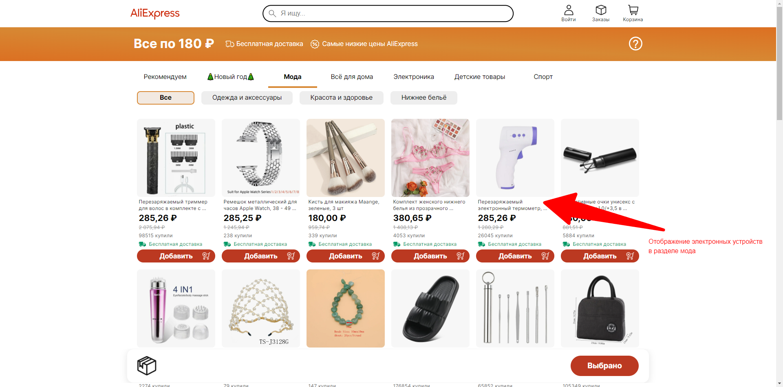
Вход в аккаунт | New | Low |  | 1. Зайти на aliexpress.ru 2. Нажать кнопку "Войти" справа от поля поиска 3. Ввести олег@mail.com 4. Нажать продолжить | Система должна сообщить об ошибке ввода почты с кириллицей в логине | После нажатия конпки "Продолжить" открывается поле с вводом "Пароль" | 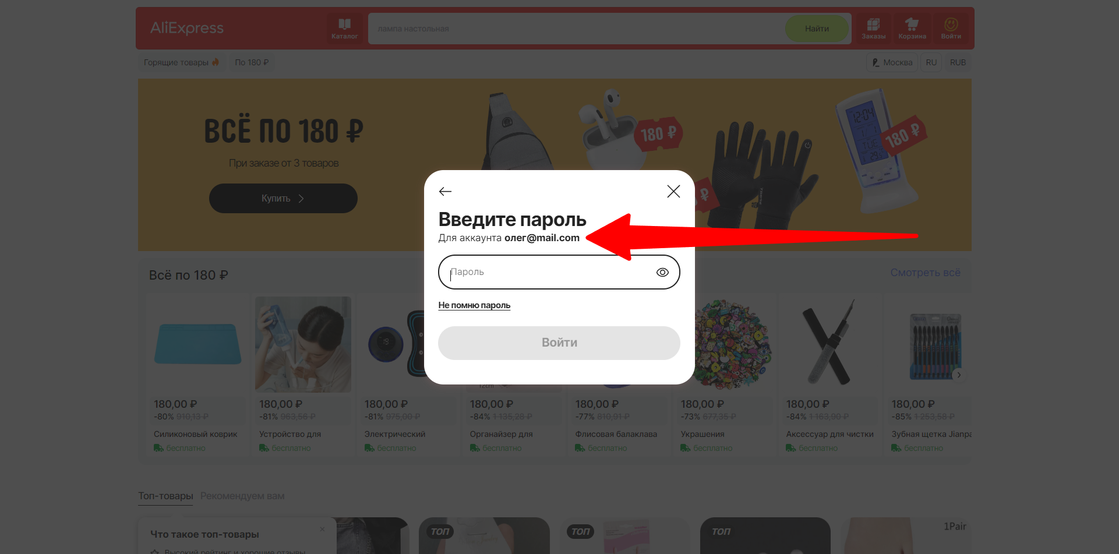
Категория наушники | New | Medium |  | 1. Зайти на aliexpress.ru 2.Нажать "Каталог" слева от строки поиска 3. Кликнуть "Электроника" 4. Кликнуть "Аудио- и видеотехника" 5. Кликнуть "Портативная аудио- и видеотехника" 6. Кликнуть "Наушники" | Отсутствуют одинаковые по названию категории | Присутствуют две категории "Наушники" | 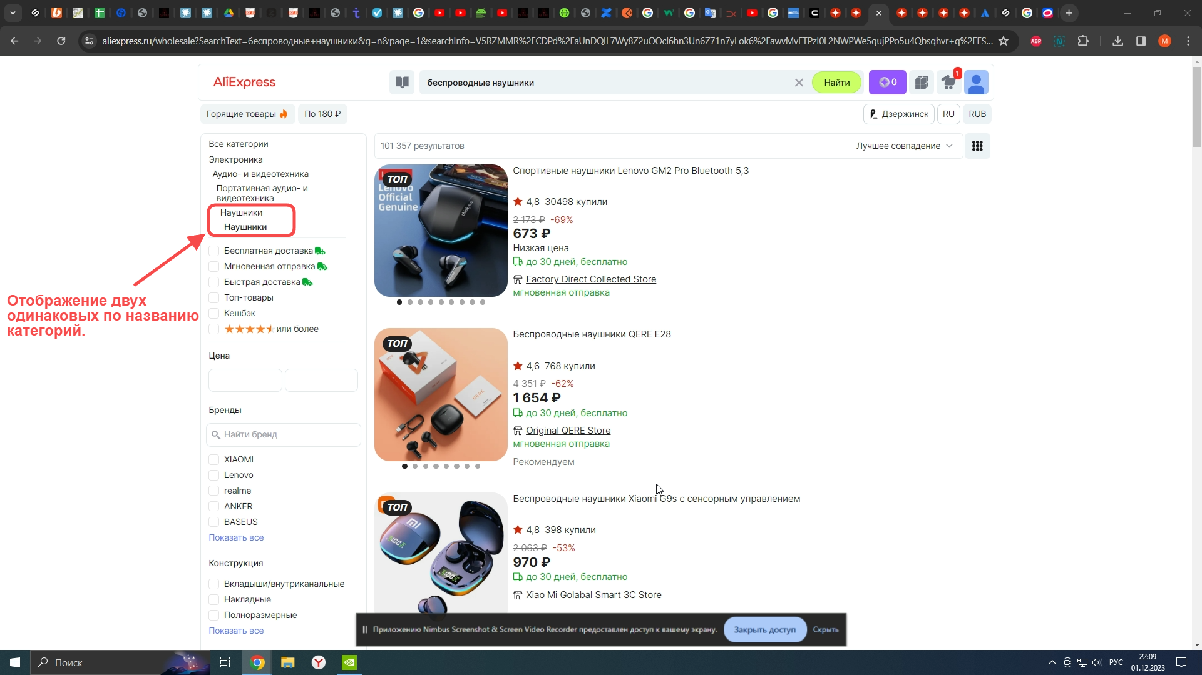
Категория серьги | New | Low |  | 1. Зайти на aliexpress.ru 2.Нажать "Каталог" слева от строки поиска 3. Кликнуть "Аксессуары" 4. Кликнуть "Украшения и аксессуары" 5. Кликнуть "Бижутерия" 6. Кликнуть "Серьги" 7. Выбрать сортировку по цене сначала дешёвые | Отображение списка товаров во возрастающей цене | Отображение сортировки по цене с ошибками сортировки | 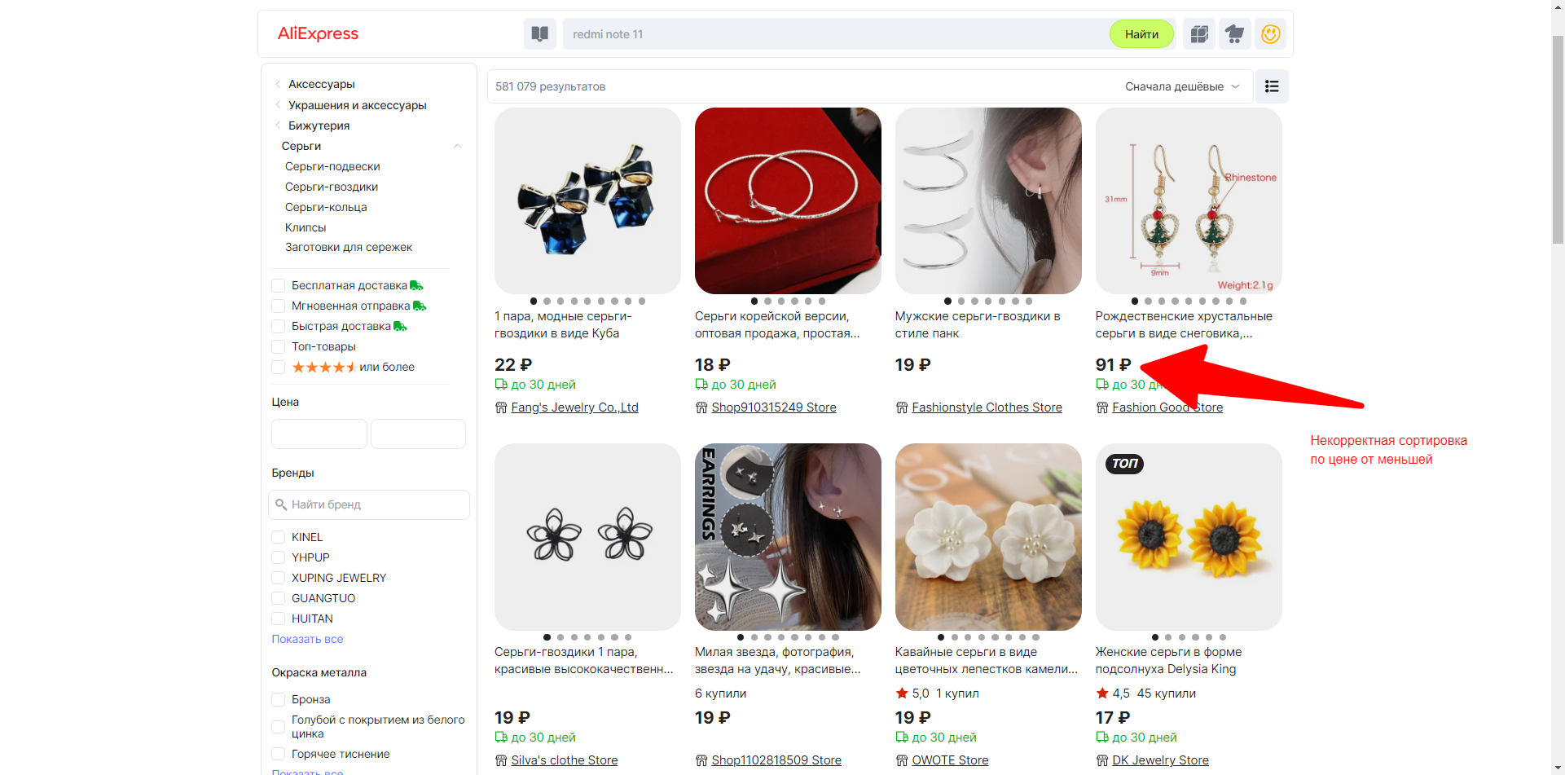
Поисковый запрос "Мельница" | New | Medium |  | 1. Зайти на aliexpress.ru 2. В поисковой строке набрать "Мельница" 3. Кликнуть найти | Отображение релевантного списка товаров | Отображение оснастки для фрезерных станков | 